PROJEKTOVANJE
LISTA ZNAČAJNIJIH PROJEKATA

R.B. | OPIS PROJEKTA | NARUČILAC | KONTAKT | VRIJEDNOST | GODINA | OBLAST | SLIKA

1 | Izrada Elaborata sanacije visećeg mosta u Ostrošcu, na Regionalnom putu R437 Ostrožac – Fojnica. | Ministarstvo saobraćaja i veza HNK Uprava za puteve | Kemal Šoljić tel: 036 514 810 | 17,000.00 | 2006. | Niskogradnja | 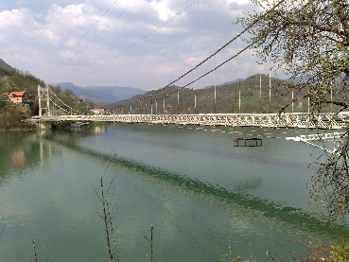
2 | Izrada Idejnog i Glavnog projekta mosta Kragulja II na Regionalnom putu R437 Ostrožac – Fojnica. | Ministarstvo saobraćaja i veza HNK Uprava za puteve | Kemal Šoljić tel: 036 514 810 | 6,000.00 | 2006. | Niskogradnja
3 | Glavni projekat sanacije klizišta ˝Kalovljakova Luka˝ na Regionalnom putu R437 Ostrožac – Fojnica. | Ministarstvo saobraćaja i veza HNK Uprava za puteve | Kemal Šoljić tel: 036 514 810 | 7,000.00 | 2006. | Niskogradnja
4 | Glavni projekat sanacije padine na lijevoj obali HE Salakovac | Javno preduzeće Elektroprivreda BiH d.d. Sarajevo | Prevljak Muhamed, HE na Neretvi tel: 036 758 100 |  | 2007. | Niskogradnja | 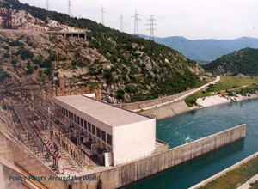
5 | Glavni projekat konstrukcije zgrade Građevinskog fakulteta u Mostaru | Građevinski fakultet | Armin Hadrović tel: 036 514 851 | 5,000.00 | 2007. | Visokogradnja
6 | Glavni projekat rezervoara za vodosnabdjevanje HE Grabovica | Javno preduzeće Elektroprivreda BiH d.d. Sarajevo | Prevljak Muhamed, HE na Neretvi tel: 036 758 100 |  | 2007. | Niskogradnja
7 | Idejni i Glavni projekat mostova LOT 1 do LOT 5 na regionalnom putu R418b, Prozor - Konjic | Bosna i Hercegovina Federacija BiH HNK Opština Konjic | Esad Omerović tel: 036 712261 | 40,638.00 | 2007. | Niskogradnja
8 | Glavni projekat ulazne saobraćajnice u kampus Univerziteta "Džemal Bijedić" u Mostaru | Univerzitet "Džemal Bijedić" | Fuad Ćatović tel: 36 570 727 | 14,000.00 | 2007. | Niskogradnja
9 | Izvedbeni projekat bujične pregrade "Trmošnik" | Javno preduzeće Elektroprivreda BiH d.d. Sarajevo | Prevljak Muhamed, HE na Neretvi tel: 036 758 100 | 10,179.00 | 2008. | Niskogradnja
10 | Projekti sanacije za 20 mostova na Regionalnim putevima u HNK | Ministarstvo saobraćaja i veza HNK Uprava za puteve | Kemal Šoljić tel: 036 514 810 | 10,000.00 | 2009. | Niskogradnja
11 | Plan rušenja i osiguranja građevinske jame za rekonstrukciju Hotela Neretva u Mostaru | "Građevinar Fajić" d.o.o. Mostar | Arif Fajić | 20,000.00 | 2009. | Visokogradnja
12 | Izvedbeni projekat sanacije Kapetanove kule u Bihaću | Zavod za zaštitu spomenika USK Bihać | Mujadžić Mirzet | 19,200.00 | 2009. | Nacionalni spomenik
13 | Izvedbeni projekat sanacije "Bišćevića kuće" u Mostaru | Agencija "Stari grad" Mostar | Miralem Fajić Agencija "Stari grad" Mostar tel:036 551 178 | 11,200.00 | 2010. | Nacionalni spomenik | 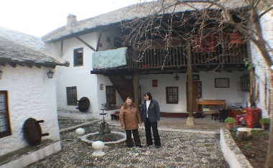
14 | Izvedbeni projekat nadogradnje zgrade fakulteta Humanističkih nauka u Mostaru | Fakultet Humanističkih nauka | Adnan Velagić tel: 036 571 359 | 23,400.00 | 2010. | Visokogradnja
15 | Projekat sanacije nosača na razvodnom postrojenju HE Salakovac i HE Grabovica | Javno preduzeće Elektroprivreda BiH d.d. Sarajevo | Prevljak Muhamed, HE na Neretvi tel: 036 758 100 | 8,900.00 | 2010. | Niskogradnja | 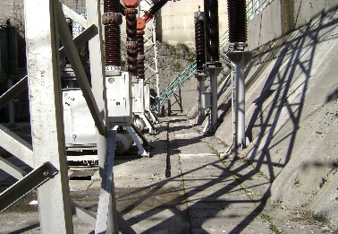
16 | Projekti sanacije klizišta "Sirana" i "Cerići" na Regionalnom putu R418b, Prozor - Konjic | Ministarstvo saobraćaja i veza HNK Uprava za puteve | Kemal Šoljić tel: 036 514 810 | 14,040.00 | 2010. | Niskogradnja
17 | Glavni projekat sanacije razbijača na preljevima HE Grabovica | Javno preduzeće Elektroprivreda BiH d.d. Sarajevo | Prevljak Muhamed, HE na Neretvi tel: 036 758 100 | 10,400.00 | 2010. | Niskogradnja | 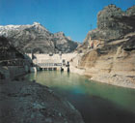
18 | Idejni projekat unutrašnjih saobraćajnica u Kampusu Univerziteta "Džemal Bijedić" u Mostaru | BH Telecom | Ibrahim Šarić | 5,950.00 | 2011. | Niskogradnja
19 | Idejni i Glavni projekat rekonstrukcije mosta "Bijela" na Regionalnom putu R435 Konjic - Borci | Ministarstvo saobraćaja i veza HNK Uprava za puteve | Kemal Šoljić tel: 036 514 810 | 34,047.00 | 2011. | Niskogradnja
20 | Glavni projekat sanacije Sahat kula u Donjem Vakufu | Opština Donji Vakuf | Adis Habib 030 206 877 | 11,234.00 | 2011. | Nacionalni spomenik
21 | Glavni projekat montaže čelične krovne konstrukcije sportske dvorane u Jablanici | "MIP" d.o.o. Mostar | Sejo Hadzajlic |  | 2012. | Visokogradnja
22 | Izvedbeni projekat - armaturni nacrti čeonog cestovnog prolaza "Zvirići" na autocesti koridor Vc, dionica Zvirići - Počitelj | "MIP" d.o.o. Mostar | Marić Elvedin | 3,000.00 | 2012. | Niskogradnja
23 | Geofizička ispitivanja bokova i bučnice, provjera stabilnosti brane i uzroka nastanka pukotine u "C" galeriji brane HE Jablanica | Javno preduzeće Elektroprivreda BiH d.d. Sarajevo | Prevljak Muhamed, HE na Neretvi tel: 036 758 100 | 396,052.00 | 2013. | Niskogradnja

ISPITIVANJE
LISTA ZNAČAJNIJIH PROJEKATA ISPITIVANJA MATERIJALA I KONSTRUKCIJA

R.B. | OPIS PROJEKTA | NARUČILAC | KONTAKT | VRIJEDNOST | GODINA | OBLAST | SLIKA

1 | Ispitivanje probnim opterećenjem pješačkog mosta "Bunur" u Mostaru, L=80m. | Direkcija za obnovu grada Mostara | Edin Batlak | 6,000.00 | 1998. | Niskogradnja
2 | Ispitivanje probnim opterećenjem pješačkog mosta na lokaciji Starog Mosta u Mostaru. | Direkcija za obnovu grada Mostara | Edin Batlak | 6,000.00 | 2000 | Niskogradnja | 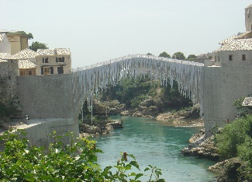
3 | Ispitivanje probnim opterećenjem drumskog mosta "Musala" u Mostaru. | Hidrogradnja d.d. Sarajevo | Pašić Edin | 25,000.00 | 2001. | Niskogradnja | 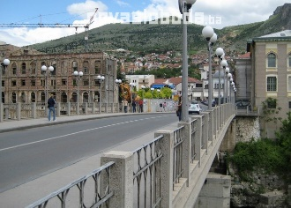
4 | Ispitivanje geomehaničkih karakteristika tla i izrada geomehaničkog elaborata za objekat BH Telecoma u Mostaru | BH Telecom | Ibrahim Šarić | 16,000.00 | 2001. | Geomehanika | 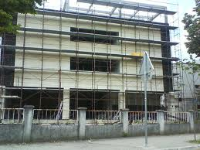
5 | Ispitivanje geomehaničkih karakteristika tla i izrada geomehaničkih elaborata za cca 30 stambeno poslovnih objekata na području Mostara. | - | - | cca 100000 | 2004/10 | Geomehanika
6 | Ispitivanje "Lučkog" mosta u Mostaru | Hidrogradnja d.d. Sarajevo | Pašić Edin | 25,000.00 | 2005. | Niskogradnja
7 | Ispitivanje probnim opterećenjem drumskog mosta na regionalnom putu R437, dionica Parsovići –Kragulja km 8+360 | "HP Investing" Mostar | Hasan Pekušić tel: 036 577 024 | 6,000.00 | 2005. | Niskogradnja
8 | Ispitivanje injekcionih masa i torkreta na lokaciji "Marina Pećina" | Geosonda d.o.o. Zenica | Zubak Željko | 6,800.00 | 2006. | Niskogradnja
9 | Kontrolno laboratorijsko ispitivanje komponenti, injekcionih smjesa i mlaznog betona prilikom sanacije tunela "Crnaja" na magistralnom putu M17 | Geosonda d.o.o. Zenica | Zubak Željko |  | 2006. | Niskogradnja
10 | Ispitivanje probnim opterećenjem drumskog mosta na Regionalnom putu R-437, u mjestu Košpina luka | "HP Investing" Mostar | Hasan Pekušić tel: 036 577 024 | 3,000.00 | 2006. | Niskogradnja
11 | Kontrolno laboratorijsko ispitivanje komponenti, injekcionih smjesa prilikom sanacije injekcione zavjese i ekrana brane HE Rama | Geosonda d.o.o. Zenica | Zubak Željko | 34,000.00 | 2006. | Laboratorijsko ispitivanje
12 | Ispitivanje probnim opterećenjem pasarele na Autoputu Zenica - Sarajevo | "HP Investing" Mostar | Hasan Pekušić tel: 036 577 024 | 7,000.00 | 2008. | Niskogradnja
13 | Ispitivanje geomehaničkih karakteristika tla i izrada geomehaničkog elaborata za tribine stadiona u Konjicu | Opština Konjic | Esad Omerović tel: 036 712261 | 3,000.00 | 2008. | Geomehanika
14 | Ispitivanje kvaliteta betona tribina stadiona u Konjicu | Opština Konjic | Esad Omerović tel: 036 712261 | 3,000.00 | 2008. | Niskogradnja
15 | Ispitivanje geomehaničkih karakteristika tla i izrada geomehaničkog elaborata za mostove LOT3, 4 i 5 na Regionalnom putu R418b, dionica Lisičići - Nevizdraci | "GPI" d.o.o. Konjic | Novalić Džemal tel: 036 734 342 | 15,000.00 | 2008. | Geomehanika
16 | Redovno laboratorijsko ispitivanje betona i komponenti za većinu izvođača i betonara na području HNK | - | - | 100,000.00 | 2008. | Laboratorijsko ispitivanje
17 | Ispitivanje probnim opterećenjem mosta br. 1 na Regionalnom putu R445, Visoko - Kakanj | "HP Investing" Mostar | Hasan Pekušić tel: 036 577 024 | 8,000.00 | 2009. | Niskogradnja
18 | Ispitivanje probnim opterećenjem mosta u Čelebićima na Magistralnom putu M17, Mostar - Sarajevo. | "HP Investing" Mostar | Hasan Pekušić tel: 036 577 024 | 4,000.00 | 2009. | Niskogradnja
19 | Ispitivanje probnim opterećenjem mosta LOT 3, na Regionalnom putu R418b, Prozor Konjic | "GPI" d.o.o. Konjic | Novalić Džemal tel: 036 734 342 | 3,000.00 | 2009. | Niskogradnja
20 | Ispitivanje probnim opterećenjem mosta LOT 5, na Regionalnom putu R418b, Prozor Konjic | "GPI" d.o.o. Konjic | Novalić Džemal tel: 036 734 343 | 3,001.00 | 2009. | Niskogradnja
21 | Ispitivanje geomehaničkih karakteristika tla i izrada geomehaničkog elaborata za objekat Porođajno -Ginekološkog odjela sa pedijatrijom RMC Dr. Safet Mujić u Mostaru | RMC Dr. Safet Mujić u Mostaru | Bajro Sarić | 10,050.00 | 2009. | Geomehanika
22 | Redovno laboratorijsko ispitivanje betona i komponenti za većinu izvođača i betonara na području HNK | - | - | 100,000.00 | 2009. | Laboratorijsko ispitivanje
23 | Ispitivanje geomehaničkih karakteristika tla i izrada geomehaničkog elaborata za klizište "Kukovi" i ispitivanje stabilnosti klizišta u sklopu tehničkog monitoringa. | Javno preduzeće Elektroprivreda BiH d.d. Sarajevo | gosp. Šubara Avdija, HE na Neretvi tel: 036 758 100 | 50,000.00 | 2010. | Geomehanika | 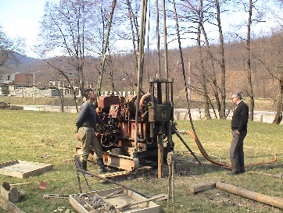
24 | Ispitivanje geomehaničkih karakteristika tla i izrada Geomehaničkog elaborata i Geotehničkog projekta za most "Bijela" na Regionalnom putu R435, Konjic - Borci | Ministarstvo saobraćaja i veza HNK Uprava za puteve | Kemal Šoljić tel: 036 514 810 | 11,900.00 | 2010. | Geomehanika | 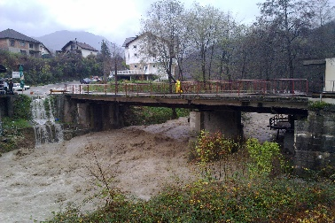
25 | Redovno laboratorijsko ispitivanje betona i komponenti za većinu izvođača i betonara na području HNK | - | - | 100,000.00 | 2010. | Laboratorijsko ispitivanje
26 | Prethodna i kontrolna ispitivanja kamena, maltera i komponenata za obnovu saborne Pravoslavne crkve u Mostaru | "Gemax" d.o.o. Beograd | Slaviša Kovačević | 40,000.00 | 2010. | Laboratorijsko ispitivanje
27 | Ispitivanje probnim opterećenjem mosta "Konak" na magistralnom putu M17 - obilaznica Mostara | "HP Investing" Mostar | Hasan Pekušić tel: 036 577 024 |  | 2011. | Niskogradnja
28 | Ispitivanje probnim opterećenjem natputnjaka "Reljevo" na sarajevskoj zaobilaznici - LOT 1. | "HP Investing" Mostar | Hasan Pekušić tel: 036 577 024 |  | 2012. | Niskogradnja
29 | Ispitivanje probnim opterećenjem vijadukta "Bojnik" na Koridoru Vc dionica Vlakovo-Tarčin. | "ŽGP" |  | 17,000.00 | 2014. | Niskogradnja
30 | Ispitivanje probnim opterećenjem vijadukta "Treševine" na Koridoru Vc dionica Vlakovo-Tarčin. | "ŽGP" |  | 4,800.00 | 2014. | Niskogradnja

MONITORING
LISTA ZNAČAJNIJIH PROJEKATA MONITORINGA I ISTRAŽNIH RADOVA

R.B. | NAZIV PROJEKTA | NARUČILAC | KONTAKT | VRIJEDNOST (KM) | GODINA | OBLAST | SLIKA

1 | Istražni radovi na Starom mostu u Konjicu | Bosna i Hercegovina Federacija BiH HNK Opština Konjic | gosp. Esad Omerović Služba za prostorno uređenje, građenje i obnovu tel: 036 712-261 | 39,540.00 | 2004. | Istražni radovi, nacionalni spomenici | 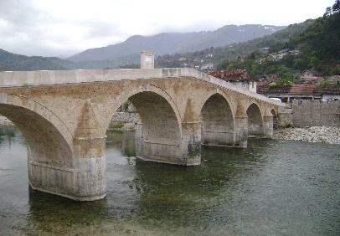
2 | Istražni radovi na mostu Mehmed Paše Sokolovića u Višegradu | "TIKA" Turska agencija za međunarodnu saradnju i razvoj | gosp. Metin Krlić TIKA Sarajevo tel: 033 655 289 | 180,000.00 | 2008. | Istražni radovi, nacionalni spomenici | 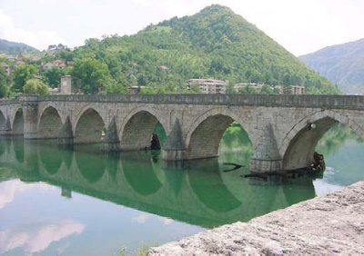
3 | Geodetsko snimanje brana HE Jablanica, HE Grabovica i HE Salakovac za 2008. godinu - I serija | Javno preduzeće Elektroprivreda BiH d.d. Sarajevo | gosp. Šubara Avdija, HE na Neretvi tel: 036 758 100 | 37,000.00 | 2008. | Geodetski radovi | 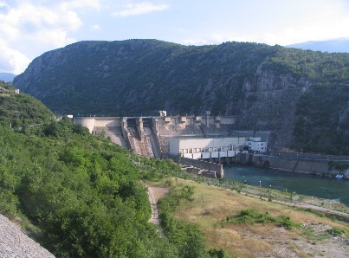
4 | Geodetsko snimanje brana HE Jablanica, HE Grabovica i HE Salakovac za 2008. godinu - II serija | Javno preduzeće Elektroprivreda BiH d.d. Sarajevo | gosp. Šubara Avdija, HE na Neretvi tel: 036 758 100 | 37,000.00 | 2008. | Geodetski radovi | 
5 | Interpretacija rezultata tehničkog osmatranja brana HE na Neretvi za 2006. i 2007. godinu | Javno preduzeće Elektroprivreda BiH d.d. Sarajevo | gosp. Šubara Avdija, HE na Neretvi tel: 036 758 100 | 60,000.00 | 2008. | Interpretacija rezultata monitoringa | 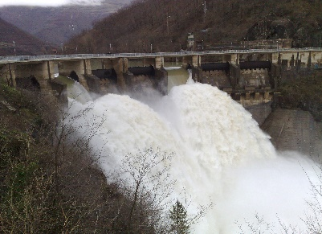
6 | Geodetske serije osmatranja brana HE Jablanica, HE Grabovica i HE Salakovac za 2009. godinu | Javno preduzeće Elektroprivreda BiH d.d. Sarajevo | gosp. Šubara Avdija, HE na Neretvi tel: 036 758 100 | 38,500.00 | 2009. | Geodetski radovi | 
7 | Interpretacija rezultata tehničkog osmatranja brana HE na Neretvi za 2008. godinu | Javno preduzeće Elektroprivreda BiH d.d. Sarajevo | gosp. Šubara Avdija, HE na Neretvi tel: 036 758 100 | 38,700.00 | 2009. | Interpretacija rezultata monitoringa | 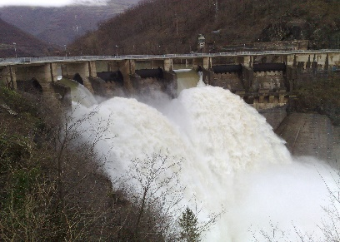
8 | Ispitivanje stanja mostova na svim regionalnim putevima u Hercegovačko - Neretvanskom kantonu | Ministarstvo prometa i veza HNK Mostar | gosp. Antonio Križanac Uprava za puteve tel: 036 514 810 | 18,900.00 | 2009. | Monitoring | 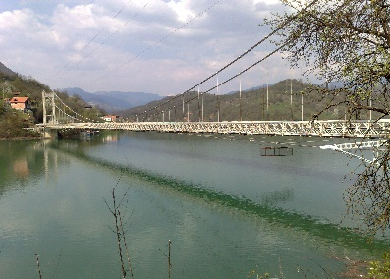
9 | Tehnički monitoring klizišta "Kukovi" | Javno preduzeće Elektroprivreda BiH d.d. Sarajevo | gosp. Šubara Avdija, HE na Neretvi tel: 036 758 100 | 493,228.00 | 2010. | Monitoring i interpretacija rezultata monitoringa | 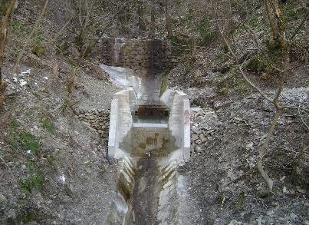
10 | Interpretacija rezultata tehničkog osmatranja brana HE na Neretvi za 2009. godinu | Javno preduzeće Elektroprivreda BiH d.d. Sarajevo | gosp. Šubara Avdija, HE na Neretvi tel: 036 758 100 | 42,003.00 | 2010. | Interpretacija rezultata monitoringa | 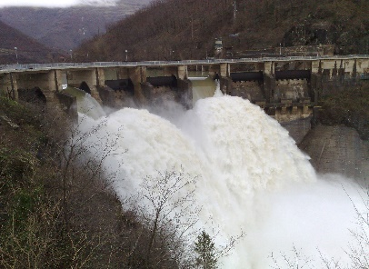
11 | Geodetske serije osmatranja brana HE Jablanica, HE Grabovica i HE Salakovac za 2010. godinu | Javno preduzeće Elektroprivreda BiH d.d. Sarajevo | gosp. Šubara Avdija, HE na Neretvi tel: 036 758 100 | 40,856.40 | 2010. | Monitoring | 
12 | Interpretacija rezultata tehničkog osmatranja brana HE na Neretvi za 2010. godinu | Javno preduzeće Elektroprivreda BiH d.d. Sarajevo | gosp. Šubara Avdija, HE na Neretvi tel: 036 758 100 | 37,302.88 | 2011. | Interpretacija rezultata monitoringa | 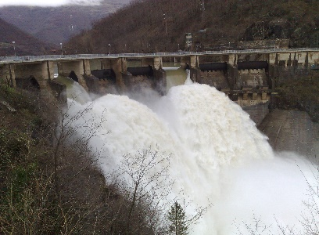
13 | Kontrola mjerenja nanosa u akumulacionom bazenu HE Jablanica | Javno preduzeće Elektroprivreda BiH d.d. Sarajevo | gosp. Šubara Avdija, HE na Neretvi tel: 036 758 100 | 69,449.21 | 2011. | Monitoring | 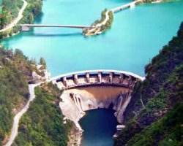
14 | Interpretacija rezultata tehničkog osmatranja brana HE na Neretvi za 2011. godinu | Javno preduzeće Elektroprivreda BiH d.d. Sarajevo | gosp. Šubara Avdija, HE na Neretvi tel: 036 758 100 | 29,650.00 | 2012 | Interpretacija rezultata monitoringa | 
15 | Kontrola mjerenja nanosa u akumulacionom bazenu HE Salakovac | Javno preduzeće Elektroprivreda BiH d.d. Sarajevo | gosp. Šubara Avdija, HE na Neretvi tel: 036 758 100 | 19,800.00 | 2013. | Monitoring
16 | Interpretacija rezultata tehničkog osmatranja brana HE na Neretvi za 2012. godinu | Javno preduzeće Elektroprivreda BiH d.d. Sarajevo | gosp. Šubara Avdija, HE na Neretvi tel: 036 758 100 | 29,250.00 | 2013 | Interpretacija rezultata monitoringa
17 | Interpretacija rezultata tehničkog osmatranja brana HE na Neretvi za 2013. godinu | Javno preduzeće Elektroprivreda BiH d.d. Sarajevo | gosp. Šubara Avdija, HE na Neretvi tel: 036 758 100 | 34,500.00 | 2014 | Interpretacija rezultata monitoringa | 

NADZOR
LISTA ZNAČAJNIJIH PROJEKATA NADZORA

R.B. | OPIS PROJEKTA | NARUČILAC | KONTAKT | VRIJEDNOST | GODINA | OBLAST | SLIKA

1 | Nadzor nad rekonstrukcijom Regionalnog puta R – 437 Ostrožac - Fojnica | Ministarstvo saobraćaja i veza HNK Uprava za puteve | Kemal Šoljić tel: 036 514 810 | 4,000.00 | 2006 | Niskogradnja
2 | Nadzor nad izgradnjom zgrade Pravnog fakulteta u Mostaru | Pravni fakultet Mostar | Edin Rizvanović tel: 036 570 791 | 10,000.00 | 2007. | Visokogradnja
3 | Nadzor nad izvođenjem radova na rekonstrukciji zgrade Građevinskog fakulteta u Mostaru | Građevinski fakultet | Armin Hadrović tel: 036 514 851 | 25,000.00 | 2008. | Visokogradnja
4 | Nadzor nad rekonstrukcijom Starog mosta u Konjicu | Bosna i Hercegovina Federacija BiH HNK Opština Konjic | Esad Omerović tel: 036 712261 | 105,000.00 | 2008 | Nacionalni spomenici
5 | Nadzor nad izvođenjem radova na sanaciji džamije "Ali - bega Kapetanovića" u Vitini kod Ljubuškog | Komisija za očuvanje nacionalnih spomenika BiH | Amra Šarančić tel: 33 276 760 | 8,775.00 | 2009. | Nacionalni spomenici | 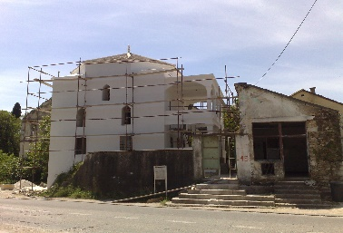
6 | Nadzor nad izvođenjem radova na Bolnici u Konjicu | „Tika“ Turska agencija za međunarodnu saradnju i razvoj | gosp. Metin Krlić TIKA Sarajevo tel: 033 655 289 | - | 2009. | Visokogradnja | 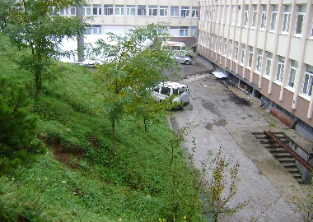
7 | Nadzor nad izvođenjem radova na rekonstrukciji objekta Hotela "Neretva" u Mostaru | VGT Osiguranje | Karamehić Lejla tel: 032 730 800 | 66,105.00 | 2009. | Visokogradnja | 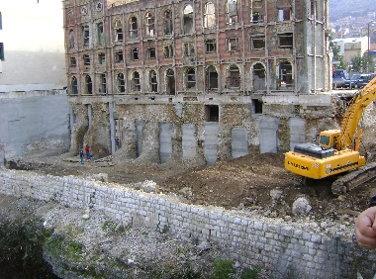
8 | Nadzor nad izvođenjem radova na sanaciji regionalnog puta R424 Mostar - Čitluk | Ministarstvo saobraćaja i veza HNK Uprava za puteve | Kemal Šoljić tel: 036 514 810 | 47,420.00 | 2009. | Niskogradnja
9 | Nadzor nad izvođenjem konzervatorskih radova I faze na tekućem održavanju srednjevjekovnog grada - Utvrda Stjepan grad u Blagaju | Agencija "Stari grad" Mostar | Miralem Fajić Agencija "Stari grad" Mostar tel:036 551 178 | 6,984.90 | 2010. | Nacionalni spomenici | 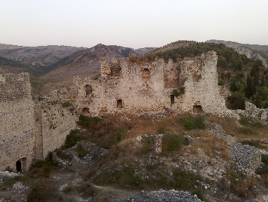
10 | Nadzor nad izvođenjem radova na rekonstrukciji i nadogradnji zgrade Mašinskog fakulteta u Mostaru | Mašinski fakultet | Senad Rahimić tel: 036 571 258 | 7,000.00 | 2010. | Visokogradnja
11 | Nadzor nad izvođenjem radova na izgradnji 3 stambeno poslovna objekta "Dolina sunca" u Mostaru | Velbos, d.o.o. Žepče | Jasmin Đukić tel: 33 777 030 | 70,000.00 | 2010. | Visokogradnja
12 | Nadzor nad izvođenjem vodoistražnih bušotina na platou Podveležja | Grad Mostar | Emir Nuspahić tel: 036 355 785 | 4,797.00 | 2010. | Hidrogeologija
13 | Nadzor nad izvođenjem radova na rekonstrukciji regionalnog puta Prozor-Konjic R418b | Ministarstvo saobraćaja i veza HNK Uprava za puteve | Kemal Šoljić tel: 036 514 810 | 16,100.00 | 2010. | Niskogradnja
14 | Nadzor nad izvođenjem radova na izgradnji rezervoara pitke vode Mazoljice II u Mostaru | Grad Mostar | Emir Nuspahić tel: 036 355 785 | 10,020.00 | 2010. | Niskogradnja
15 | Stručni nadzor nad injekcionim radovima na spriječavanju procurivanja vode kroz brane HE Salakovac i HE Grabovica | Javno preduzeće Elektroprivreda BiH d.d. Sarajevo | gosp. Šubara Avdija, HE na Neretvi tel: 036 758 100 | 14,300.00 | 2013. | Niskogradnja
16 | Vanjska kontrola kvalitete na Autoputu Koridor Vc, dionica Vlakovo-Tarčin | JP Autoceste FBiH |  | 245,027.00 | 2014 | Niskogradnja

